Присадка под петли
 | ЗАЯВКА НА ПРИСАДКУ К ЗАКАЗУ №
 |  | Номер детали указывать в соответствии с бланком заявки на фасады.
Важно! Диаметр отверстия 35 мм. От края детали до центра отверстия 22,5 мм. - для петель с чашкой 35 мм.

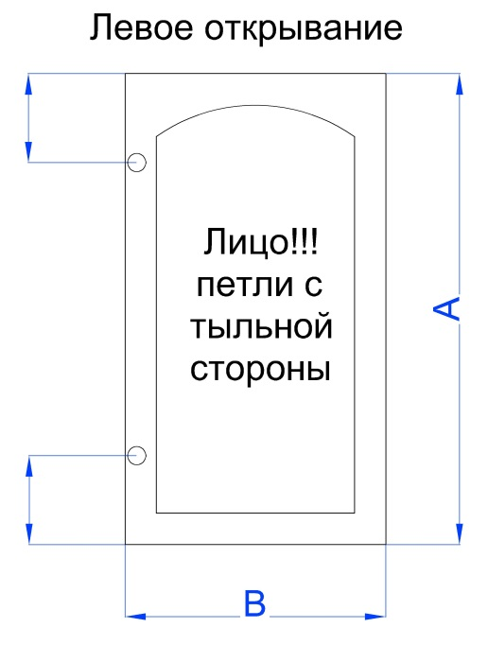
100
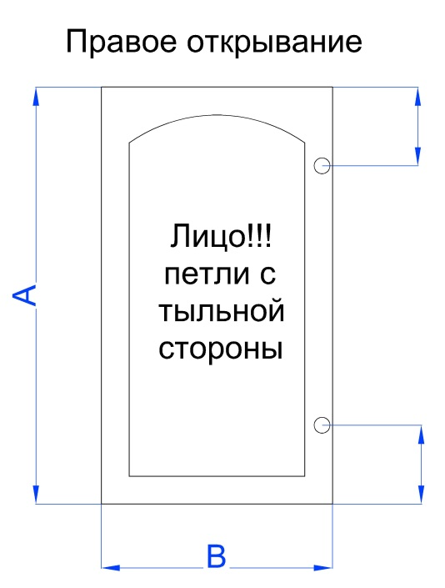
100
 |  |  | № | А | В | Кол-во | № | А | В | Кол-во

100
100

100
100
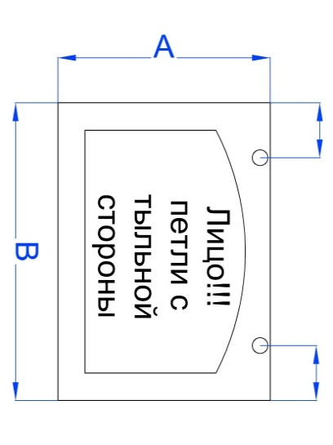
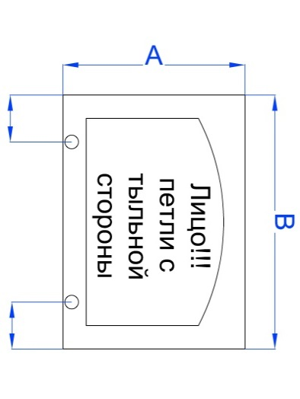
 |  |  | № | А | В | Кол-во | № | А | В | Кол-во

100
100

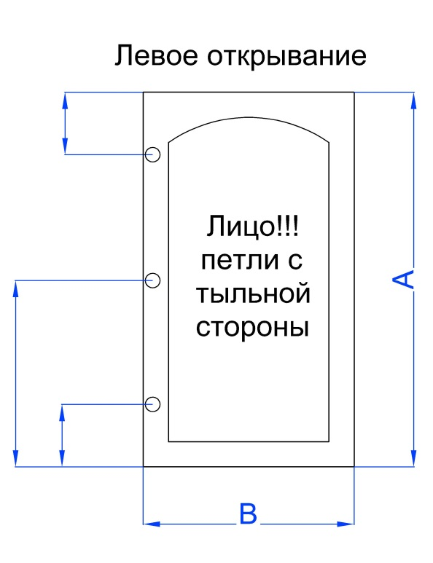
100
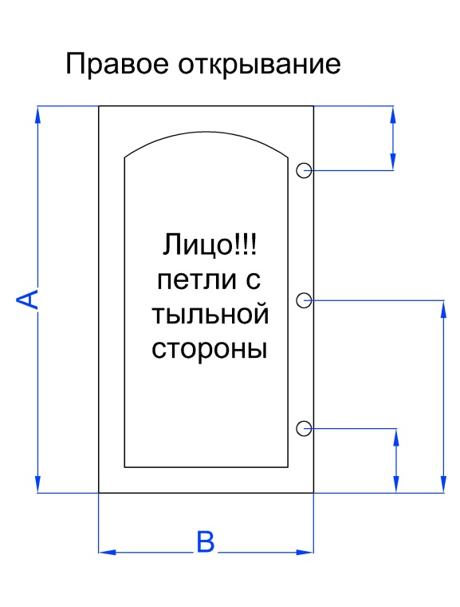
100
 |  |  | № | А | В | Кол-во | № | А | В | Кол-во

100
100

100
100

100
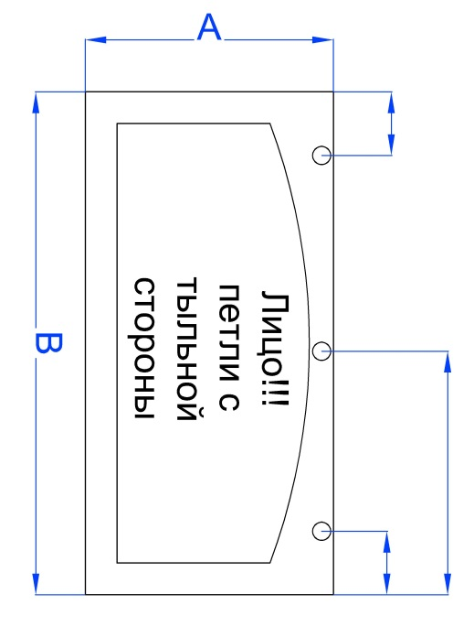
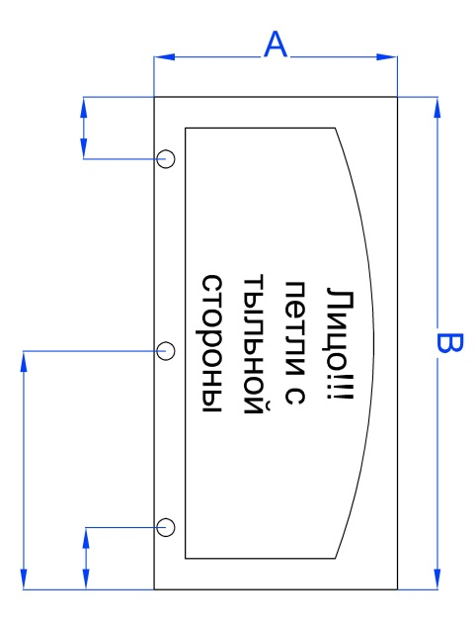
100
100
 |  |  | № | А | В | Кол-во | № | А | В | Кол-во

100
100

100

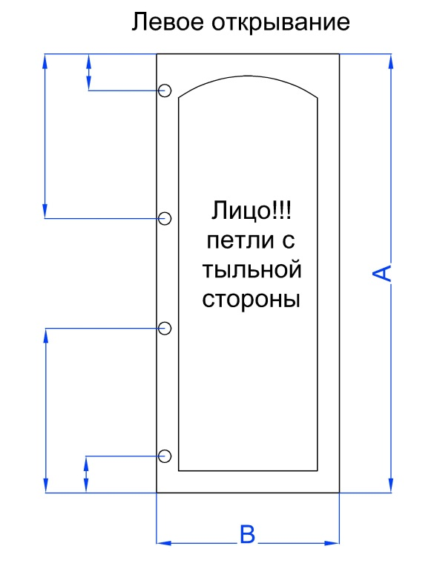
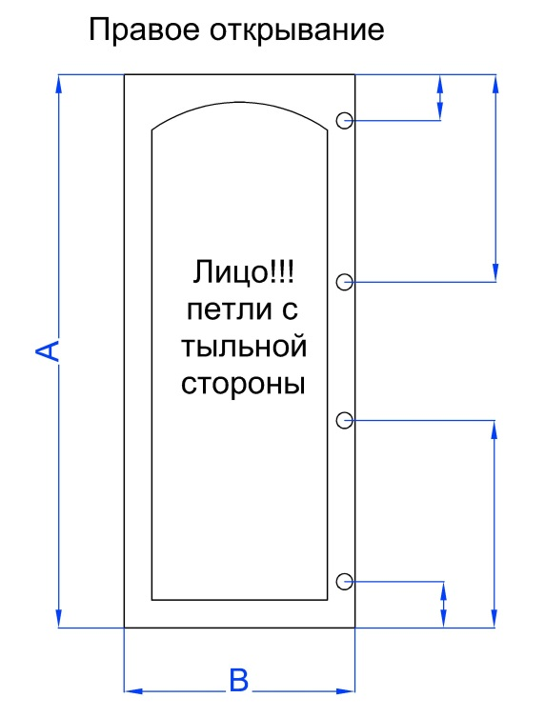
100
100
100
100
 |  |  | № | А | В | Кол-во | № | А | В | Кол-во

100
100

100
100

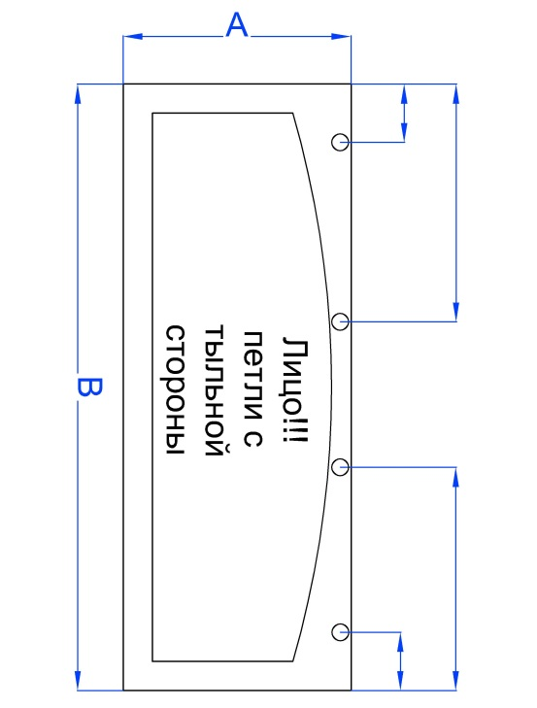
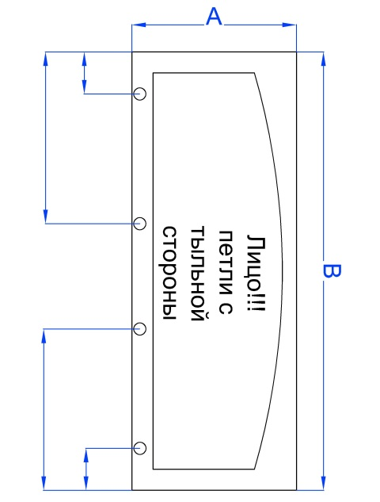
100
100
100
100
 |  |  | № | А | В | Кол-во | № | А | В | Кол-во

100
100
100
100

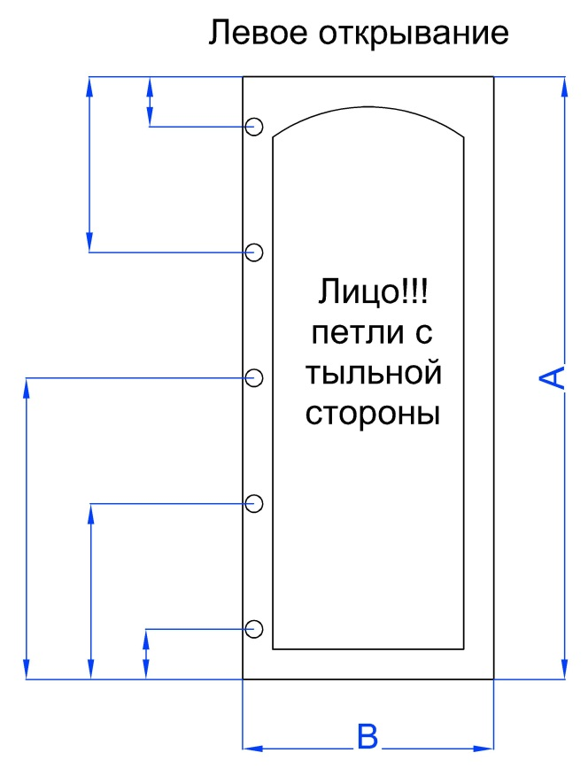
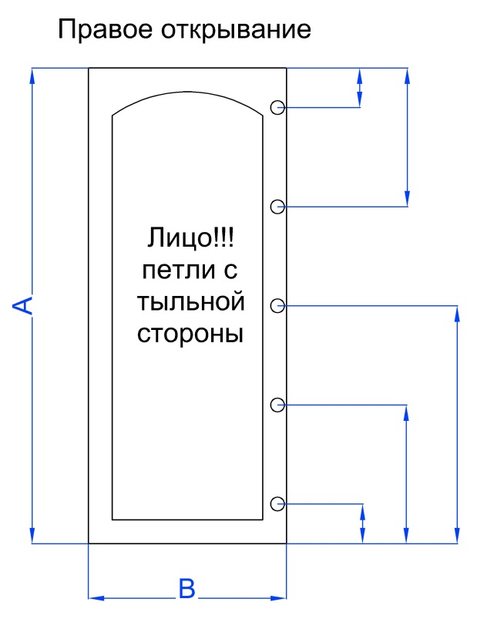
100
100
100
100
 |  |  | № | А | В | Кол-во | № | А | В | Кол-во

100
100
100
100
100
100

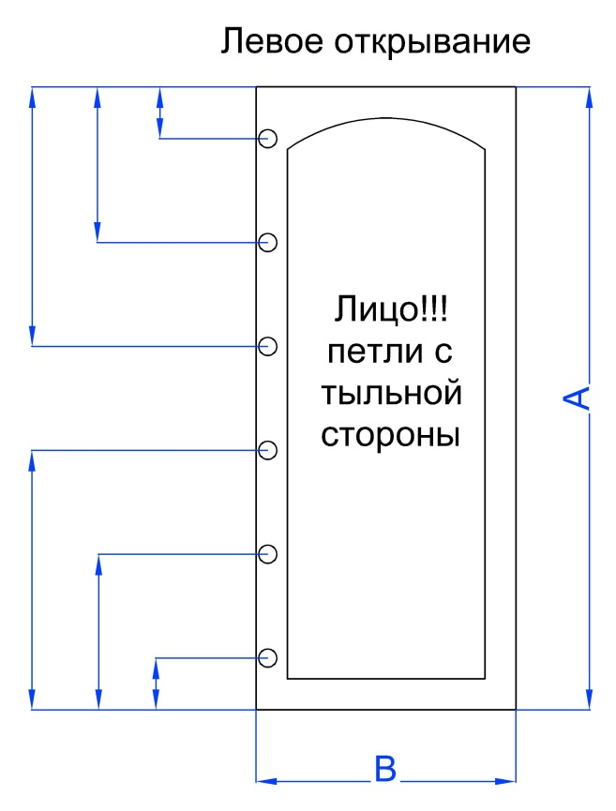
100
100
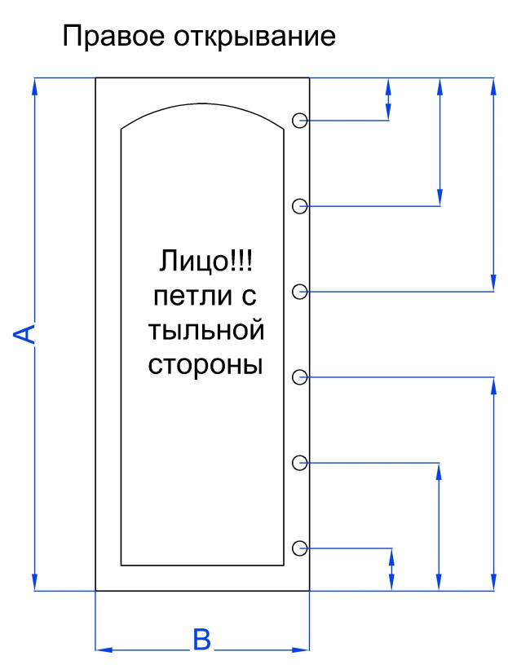
100
100
 |  |  | № | А | В | Кол-во | № | А | В | Кол-во
100
100

100
100
100
100
100
100

